u-net
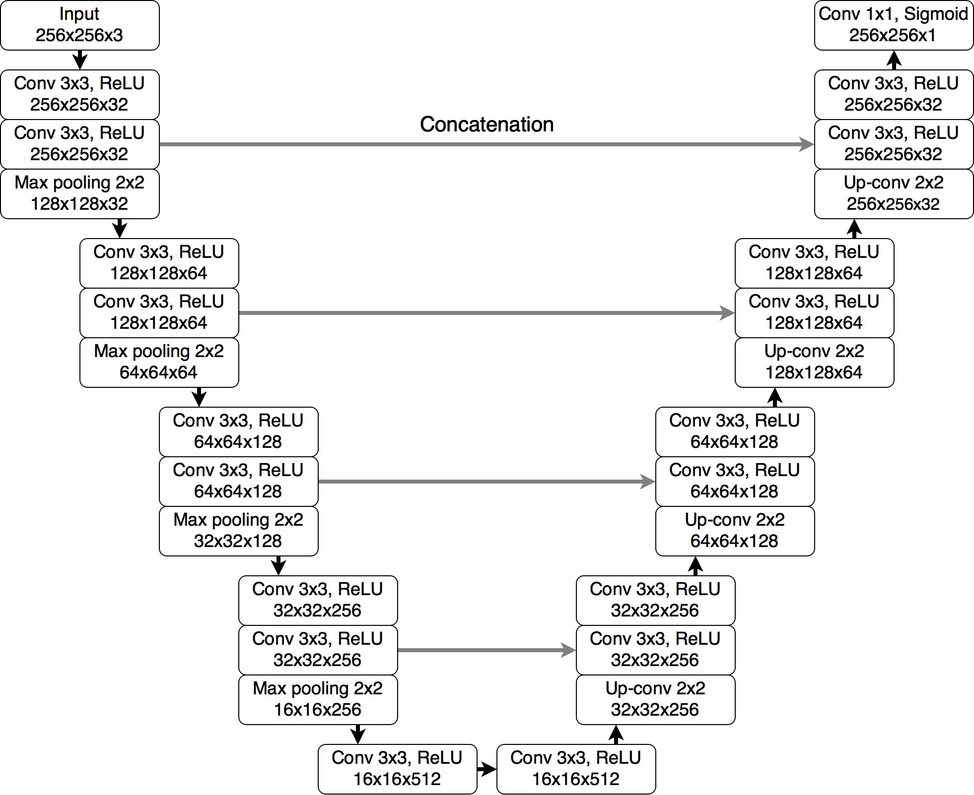
key
conv1 | L1 | input |  |  |  |  | conv10
conv2 | L2
conv3 | L3
conv4 | L4
conv5 | bottom layer | conv1/L1 |  |  |  |  | conv9/R4
conv6 | R1
conv7 | R2
conv8 | R3
conv9 | R4
conv10 | output |  | conv2/L2 |  |  | conv8/R3

 |  |  |  | conv3/L3 | conv7/R2

 |  |  |  | conv4/L4 | conv6/R1

